상품제안서
클래식 서류가방 | 상품코드: S16057

 |  |  |  |  |  |  | 02-713-8555 | www.synergygift.co.kr
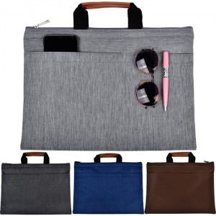

【상세/제작정보】

【인쇄/포장옵션】 | 실크 / OPP(비닐)

【공급단가】 | 수량 | 50~ | 100~ | 500~ | 1,000~ | 3,000~
*VAT별도 | 기본형 | 8,120원 | 7,680원 | 7,310원 | 7,120원 | 7,000원
 | 포켓추가 | 8,900원 | 8,420원 | 8,010원 | 7,800원 | 7,670원

【상품 URL】 | https://www.synergygift.co.kr:443/src/goods_detail.php?gdno=8906

